Sheet1
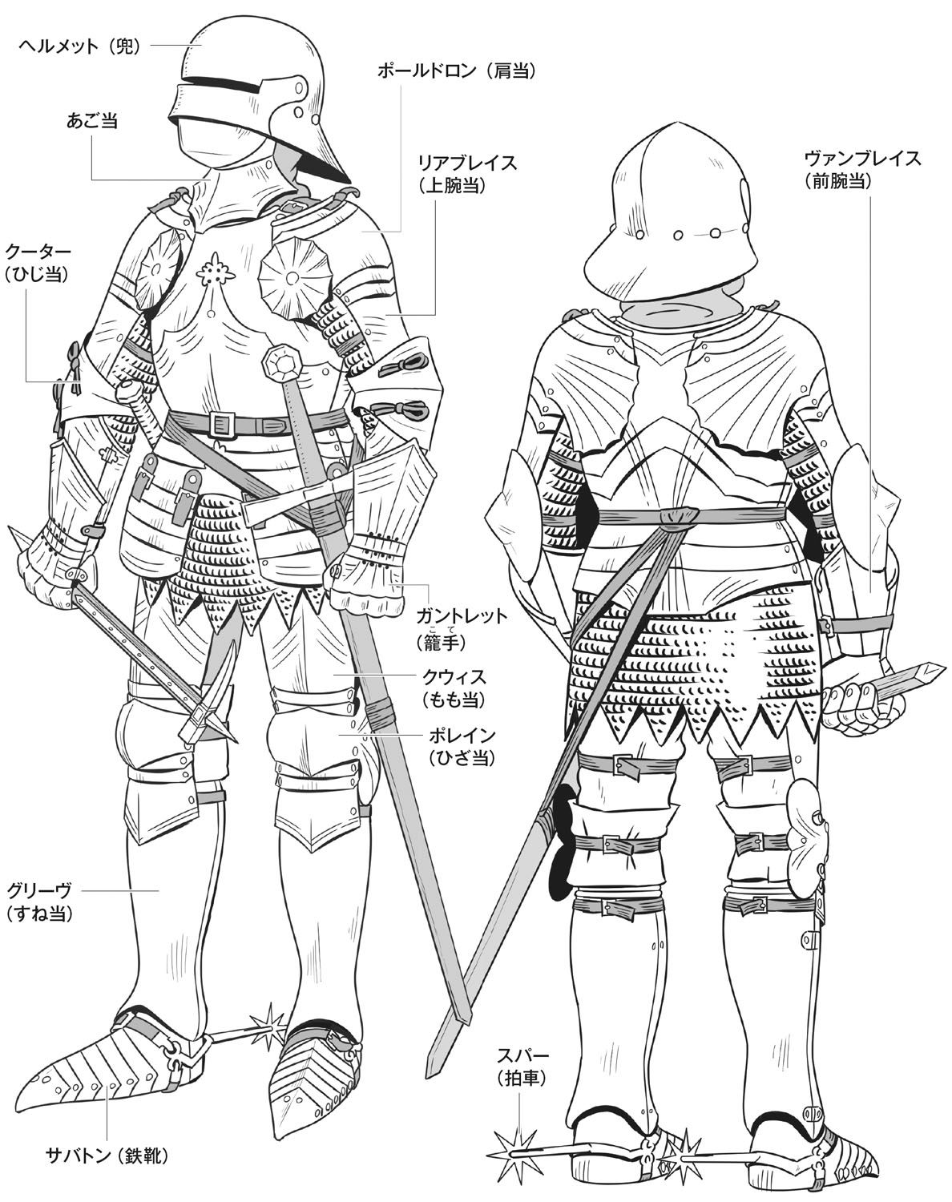
サンプル③
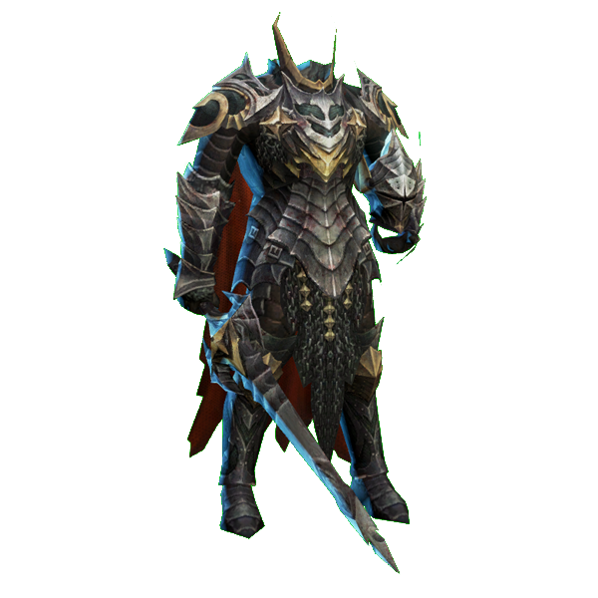
サンプル①
殺人鬼の三面図を制作する

サンプル①を参考し、鎧をデザインする
ただし、ヘルメットと武器が無し

胸部分の鎧だけ、サンプル②を参考し
胸が一枚鋼で、真ん中に宝石が付く
宝石の大きさはサンプル②より三倍大きくしてください
上半身の横幅は一般人より太くする

靴はサンプル③のように、拍車が付く

ポーズは警備員の設定図を参考に、
片手が上げているような姿勢で描く

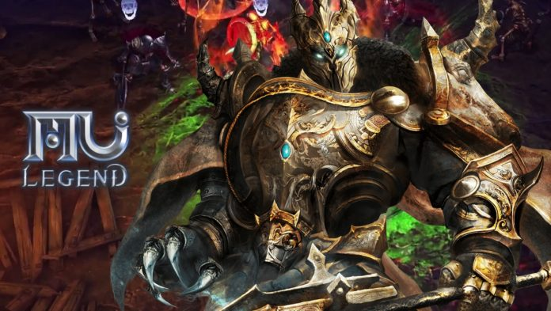
サンプル②

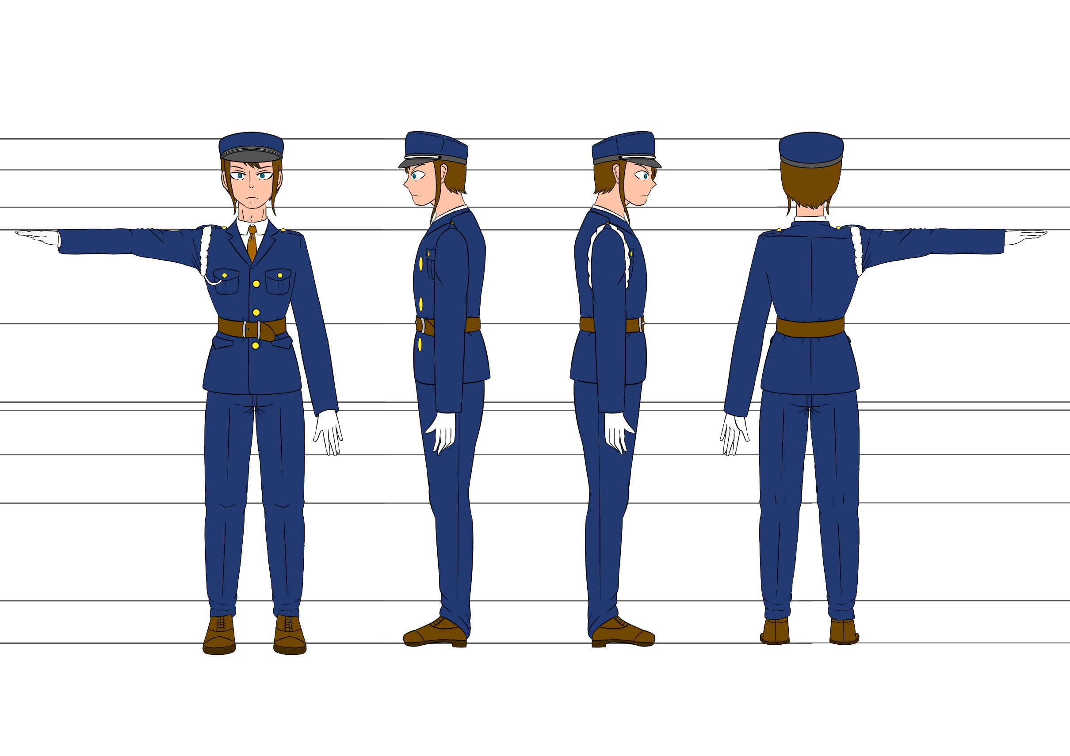
警備員の設定図

